Worksheet
Изображение* | ID | Код | Артикул* | Название товара* | Цена, руб.* | Основной | Удаленный | В пути | 0 | Ваш заказ
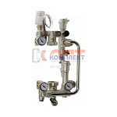 | 819371 | STP-310002 | HS113 | Насосно-смес узел VR для ТП 3 термометра с термоголовкой без насоса монтаж длина 180мм (1/5шт) | 25 688.26 руб. | 1 | 0 | 0 | шт |  | 0
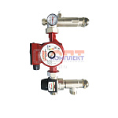 | 834444 | STP-310016 | VR200-A | Насосно-смес узел VR для ТП с термосмес клапан 20-45*С монтаж длина 130-180мм(1/10шт) | 8 902.54 руб. | 4 | 0 | 0 | шт |  | 0
 | 827845 | STP-310014 | VR200 | Насосно-смес узел VR для ТП с термосмес клапан 35-60*С монтаж длина 130-180мм(1/10шт) | 8 902.54 руб. | 6 | 0 | 0 | шт |  | 0
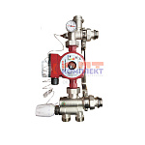 | 819370 | STP-310001 | VR202 | Насосно-смес узел VR для ТП 1 термометр с термогол 20-65*С без насоса монтаж длина 130-180мм (1/5шт) | 7 498.41 руб. | 5 | 0 | 0 | шт |  | 0
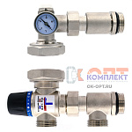 | 834513 | STP-310025 | VR204-A | Насосно-смесительный узел для теплого пола ПРЯМОЙ KVS2,6 20 °С- 45 °С "ViEiR"((8/1шт) | 7 416.35 руб. | 1 | 0 | 0 | шт |  | 0
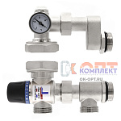 | 834514 | STP-310026 | VR204-B | Насосно-смесительный узел для теплого пола СО СМЕЩЕНИЕМ KVS2,6 20 °С- 45 °С "ViEiR"((8/1шт) | 7 416.35 руб. | 0 | 0 | 0 | шт |  | 0
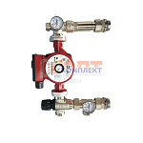 | 834445 | STP-310017 | VR204A-F | Насосно-смесительный узел для теплого пола KVS2,6 20 °С- 45 °С ViEiR ((10/1шт) | 8 917.13 руб. | 0 | 0 | 0 | шт |  | 0
 | 824003 | STP-310010 | VR204-F | Насосно-смес узел VR с термосмес кл. 35"-60" монтаж длина 130-180мм (1/10шт) | 8 917.13 руб. | 9 | 0 | 0 | шт |  | 0
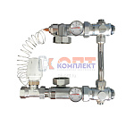 | 825274 | STP-310011 | VR206 | Насосно-смес узел VIEIR с термоголовкой 20-60*С без насоса монтаж длина 130мм, бок подвод (1/10шт) | 14 586.53 руб. | 3 | 0 | 0 | шт |  | 0
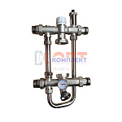 | 825275 | STP-310012 | VR207 | Насосно-смес узел VIEIR с термосмес клапаном без насоса унив монтаж длина 130-180мм, боковой подвод | 13 630.99 руб. | 0 | 0 | 0 | шт |  | 0
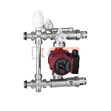 | 825276 | STP-310013 | VR208 | Насосно-смес узел VIEIR с термоголовкой без насоса монтаж длина 130мм, боковой подвод (1/5шт) | 12 487.63 руб. | 2 | 0 | 0 | шт |  | 0
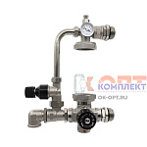 | 868494 | VER-000279 | VR225 | Насосно-смесительный узел с 4-х ходовым термостатическим клапаном"ViEiR"(5/1шт) | 11 714.45 руб. | 1 | 0 | 0 | шт |  | 0
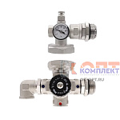 | 868495 | VER-000280 | VR226 | Насосно-смесительный узел с 4-х ходовым термостатическим клапаном"ViEiR"(10/1шт) | 9 300.07 руб. | 1 | 0 | 0 | шт |  | 0
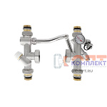 | 878116 | VER-000435 | VR240 | Насосно-смесительный узел для теплого пола" "ViEiR"((5/1шт) | 12 411.04 руб. | 1 | 0 | 0 | шт |  | 0
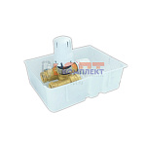 | 826595 | STP-310015 | VRT15 | Терморегулирующий монтажный комплект ViEiR (1/20шт) | 3 224.03 руб. | 2 | 0 | 0 | шт |  | 0
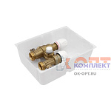 | 853690 | RAR-120041 | VRT16 | Терморегулирующий монтажный комплект (20/1шт) ViEiR | 3 224.03 руб. | 2 | 0 | 0 | шт |  | 0
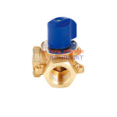 | 819372 | STP-310003 | VR176 | Трехходовой смесительный клапан 3/4" VR (1/30шт) | 2 044.19 руб. | 4 | 0 | 0 | шт |  | 0
 | 819373 | STP-310004 | VR177 | Трехходовой смесительный клапан 1" VR (1/30шт) | 2 221.08 руб. | 3 | 0 | 0 | шт |  | 0
 | 819374 | STP-310005 | VR178 | Трехходовой смесительный клапан 1 1/4" VR (1/30шт) | 2 802.79 руб. | 3 | 0 | 0 | шт |  | 0
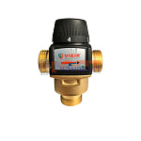 | 819376 | STP-310007 | VR201 | Термостатический смесительный клапан 1" (35-60℃, KVS4,5) VR (1/30шт) | 4 633.63 руб. | 6 | 0 | 0 | шт |  | 0
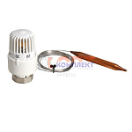 | 819377 | STP-310008 | VR290 | Термоголовка с погружным датчиком 20-60 °С ViEiR (1/50шт) | 1 174.36 руб. | 4 | 0 | 0 | шт |  | 0
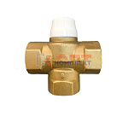 | 819375 | STP-310006 | VR291 | Клапан трехходовой смесительный 1" VR (1/30шт) | 2 611.32 руб. | 4 | 0 | 0 | шт |  | 0

